상품제안서
리큐엠 A1500A-초고속 패드형 무선충전기 | 상품코드: F22988

 |  |  |  |  |  |  | 02-412-0044 | www.easy1.co.kr
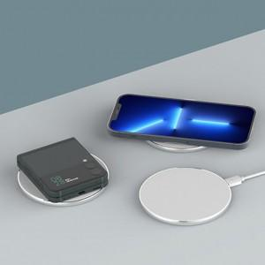

【상세/제작정보】

【인쇄/포장옵션】 | 풀칼라 / 포장지포장

【공급단가】 | 수량 | 100~ | 300~ | 500~ | 1,000~ | 3,000~
*VAT별도 | 단가 | 6,170원 | 5,950원 | 5,720원 | 5,500원 | 5,360원

【상품 URL】 | https://dev.easy1.co.kr:443/src/goods_detail.php?gdno=22988

